Empleados
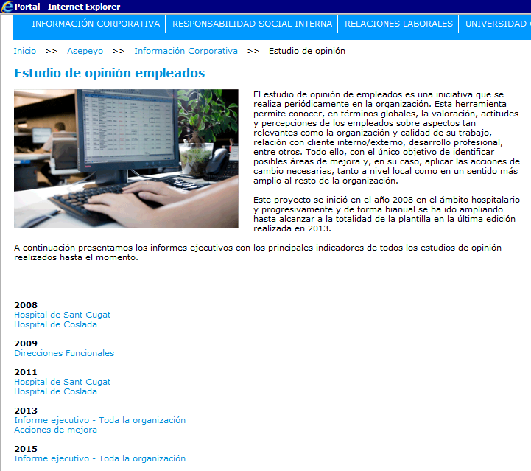
Asuntos relevantes
Estudio de opinión 2015
- Retribución.
- Motivación y Compromiso.
- Desarrollo de carrera y Formación.

Actualmente la información disponible en el Portal es únicamente el propio estudio de opinión realizado en 2015
No figuran las acciones de mejroa a emprendre ni tampoco el seguimiento de las mismas

